E4
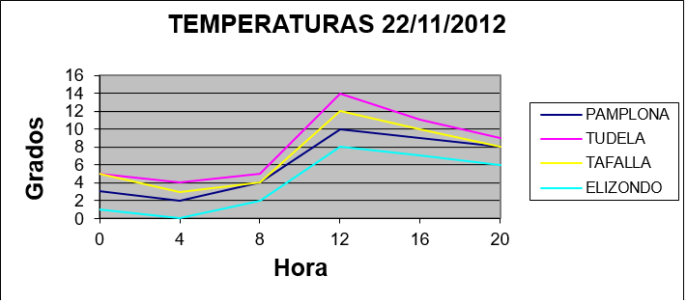
La siguiente tabla recoge las temperaturas medidas en distintas localidades a diferentes horas del día:

 | hora: | 0 | 4 | 8 | 12 | 16 | 20
 | PAMPLONA | 3 | 2 | 4 | 10 | 9 | 7
 | TUDELA | 6 | 4 | 5 | 14 | 11 | 9
 | TAFALLA | 5 | 3 | 4 | 12 | 10 | 8
 | ELIZONDO | 1 | 0 | 1 | 8 | 7 | 6

 | Obtener una gráfica como la siguiente

